外部設計書1
外部設計書 |  |  |  | 画面名 |  |  |  |  | 作成者 |  |  | 更新者
 |  |  |  | システム名 |  |  |  |  | 作成日 |  |  | 更新日
 |  |  |  | 備考

画面設計
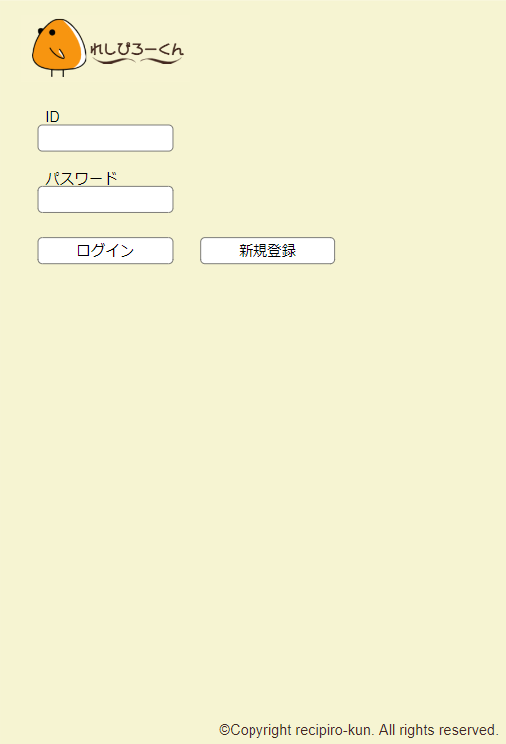
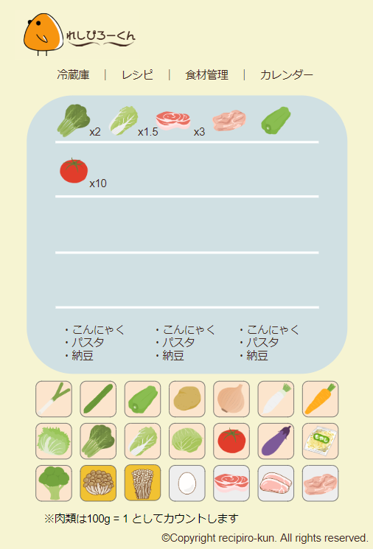

3

1
2

機能設計
 | 「1 ログイン」クリック
 | ID、パスワードを入力し、正しい場合は冷蔵庫画面へ遷移する。
 | 正しくない場合は、「IDまたはパスワードが間違っています」と出力する。

 | 「2 新規登録」クリック
 | 新規登録画面に遷移する。

 | 「3 ナビゲーション」クリック
 | ナビゲーションをクリックすることで、対応したページへ遷移する。

項目定義書

No |  | 物理名 | 論理名 | 画面型 | データ型 | min | max | DBテーブル |  | DBカラム | 備考

外部設計書2
外部設計書 |  |  | 画面名 |  |  |  |  | 作成者 |  |  | 更新者
 |  |  | システム名 |  |  |  |  | 作成日 |  |  | 更新日
 |  |  | 備考

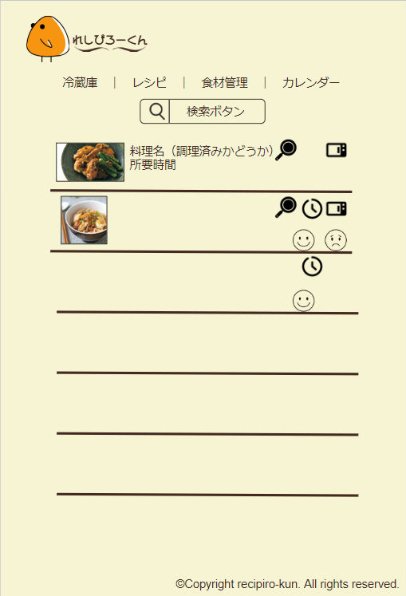
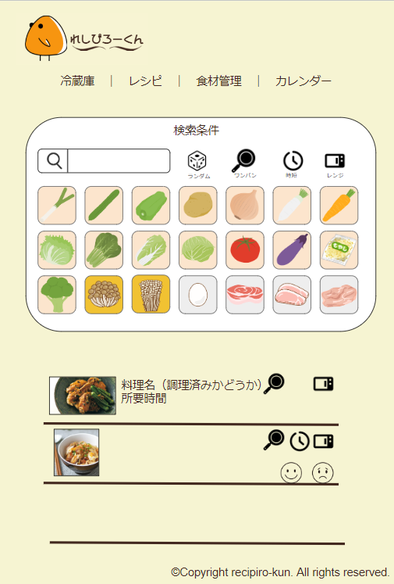
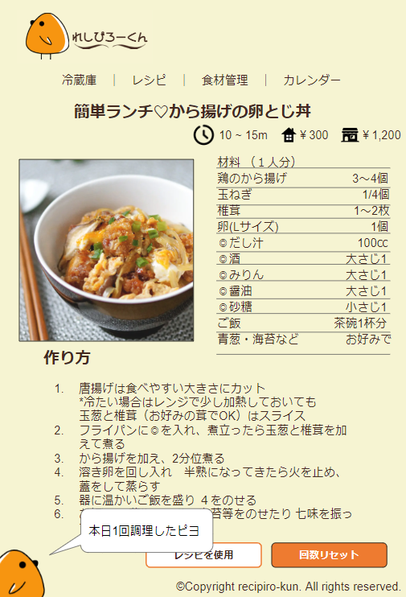
画面設計

機能設計

項目定義書

No | 物理名 | 論理名 | 画面型 | データ型 | min | max | DBテーブル |  | DBカラム | 備考

外部設計書3
外部設計書 |  |  | 画面名 |  |  |  |  | 作成者 |  |  | 更新者
 |  |  | システム名 |  |  |  |  | 作成日 |  |  | 更新日
 |  |  | 備考

画面設計
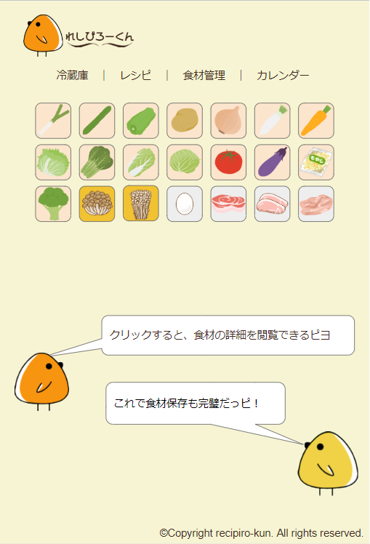
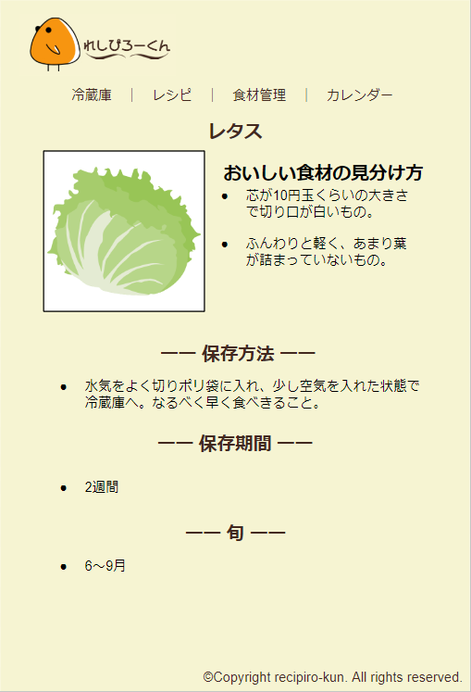

機能設計

項目定義書

No | 物理名 | 論理名 | 画面型 | データ型 | min | max | DBテーブル |  | DBカラム | 備考

